상품제안서
폴리장바구니 (중) | 상품코드: S29753

 |  |  |  |  |  |  | 02-713-8555 | www.synergygift.co.kr
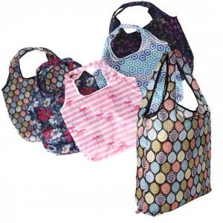

【상세/제작정보】 | ※포켓 인쇄만 가능합니다.

【인쇄/포장옵션】 | 실크 / OPP(비닐)

【공급단가】 | 수량 | 100~ | 500~ | 1,000~ | 3,000~ | 5,000~
*VAT별도 | 단가 | 2,600원 | 2,540원 | 2,460원 | 2,340원 | 2,300원

【상품 URL】 | https://www.synergygift.co.kr:443/src/goods_detail.php?gdno=29753

